Sheet1
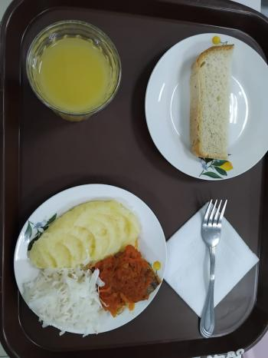
Школа | МБОУ Большекирсановская сош имени Героя Советского Союза Хайло В.А. |  |  | Отд./корп |  |  |  | День | 09/02/2024

Прием пищи | Раздел | № рец. | Блюдо | Выход, г | Цена | Калорийность | Белки | Жиры | Углеводы
Завтрак | гор.блюдо | 229 | рыба тешенная в томате с овощами | 100.00 | 30.92 | 7.20 | 0.42 | 0.60 | 1.14
 | гор.напиток | 389 | сок (апельсин) | 180.00 | 26.25 | 76.32 | 0.90 | 0.00 | 18.18
 | хлеб | н | хлеб пшеничный | 30.00 | 3.95 | 69.00 | 2.28 | 0.24 | 14.10
 |  | 312 | пюре картофельное | 130.00 | 13.25 | 118.95 | 2.65 | 4.16 | 17.72
 |  | н | овощи натуральные соленые (капуста квашенная) | 60.00 | 7.15 | 7.20 | 0.42 | 0.60 | 1.14

Завтрак 2 | фрукты

Обед | закуска
 | 1 блюдо |  | .
 | 2 блюдо
 | гарнир
 | сладкое
 | хлеб бел.
 | хлеб черн.

 |  |  |  | 500.00 | 81.52 | 278.67 | 6.67 | 5.60 | 52.28

